рецептура
БУЛОЧКА для ГАМБУРГЕРА
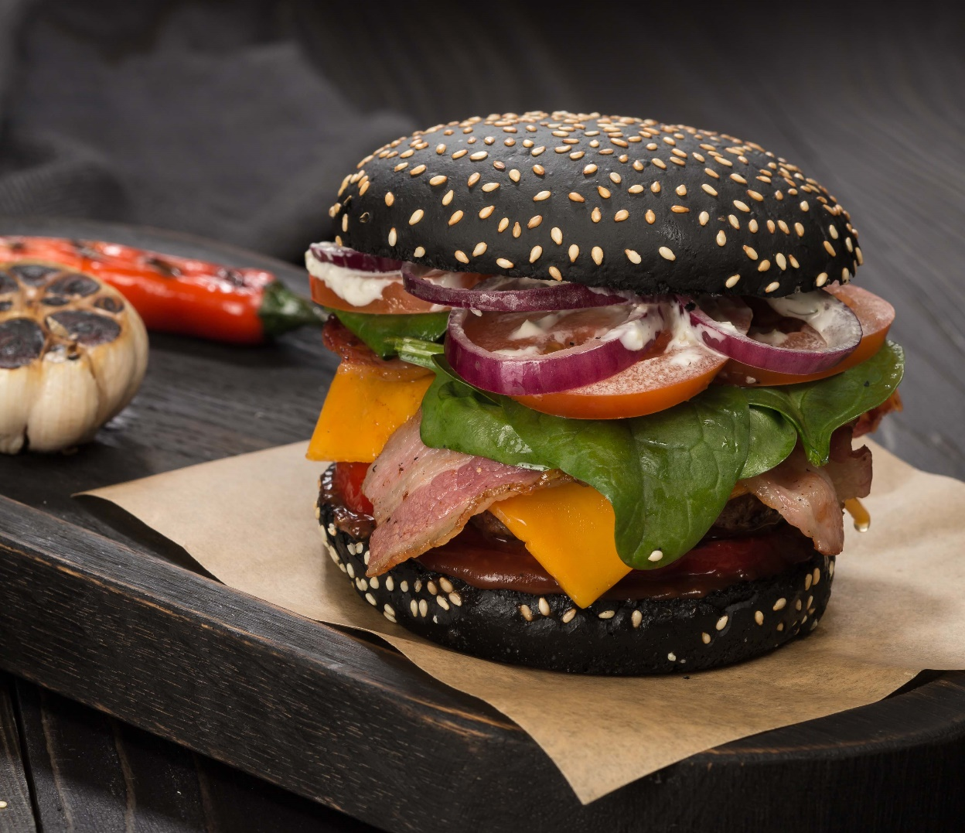

РЕЦЕПТУРА | ИНГРЕДИЕНТЫ | ТЕСТО | %
 | Мука пшеничная в/с, (1 с) | 1840 | 92%
 | Вода (40% лед + 60% вода) | 1000 | 50%
 | Заварная паста "Инвентис" "Черный бургер" | 400 | 20%
 | Сахар-песок | 260 | 13%
 | Маргарин столовый | 100 | 5%
 | Дрожжи "Рекорд" красная этикетка | 100 | 5%
 | Улучшитель "Мажимикс" "Софт Гамбургер банс" | 16 | 0.8%
 | Всего теста | 3716 | 185.8%
 | Итого муки | 2000

ТЕХНОЛОГИЧЕСКИЙ ПРОЦЕСС | Замес (1+2 скорость): | 3+10 мин
 | Температура теста: | 25-28 °С
 | Брожение: | 0 мин
 | Деление, округление: | 65 гр
 | Предварительная расстойка: | 5 мин
 | Формование: | округлить, увлажнить поверхность, посыпать кунжутом, раскатать в лепешку (до 6-7 мм)
 | Окончательная расстойка: | 50-55 мин/ 40 °С, W =90%
 | Выпечка: | 8-10 мин/ 230-190 °С, пар 1-2 сек

